Foglio1
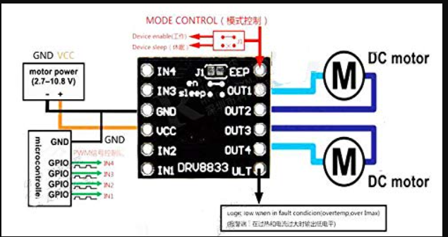

 | Motori | Batteria | Raspberry GPIO | Collegato a
 |  |  | 7 | Hcecho | Ultrasuoni
 |  |  | 8 | Hctrig
 |  |  | 5 V | 5 V
 |  |  | GND | GND
 |  | 5V |  | VCC | DRV8833 - 1
 |  | GND |  | GND
 |  |  | 13 | IN1
 |  |  | 19 | IN2
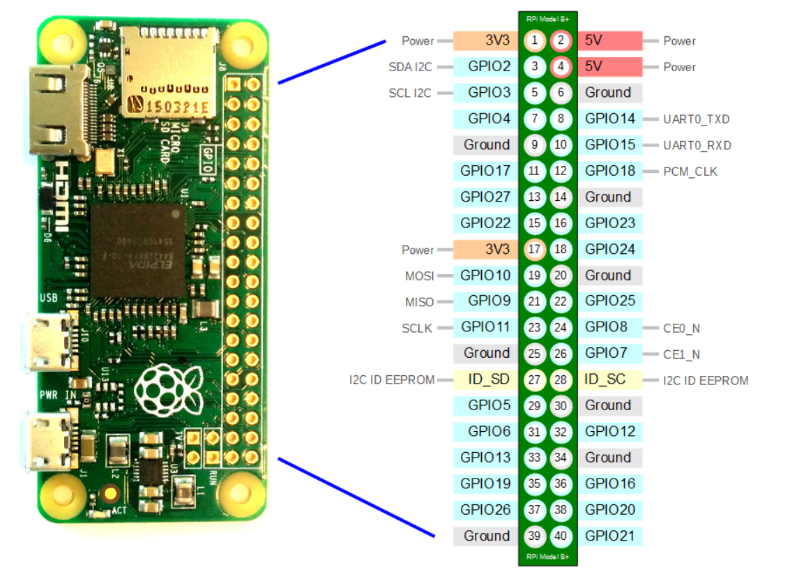
 |  |  | 17 | IN3
 |  |  | 27 | IN4
LATO 1 | Motore 1 (+) |  |  | OUT1
 | Motore 1 (-) |  |  | OUT2
LATO 2 | Motore 2 (+) |  |  | OUT3
 | Motore 2 (-) |  |  | OUT4
 |  | 5V |  | VCC | DRV8833 - 2
 |  | GND |  | GND
 |  |  | 20 | IN1
 |  |  | 21 | IN2
SOTTO | Motore 3 (+) |  |  | OUT1
 | Motore 3 (-) |  |  | OUT2
 |  |  | 3.3 V | VIN | IMU
 |  |  | GND | GND
 |  |  | 2 (SDA) | SDA
 |  |  | 3 (SCL) | SCL
 |  | 5V |  | IN+ | DC-DC
 |  | GND |  | IN- (GND)
 |  |  | 5 V | D+
 |  |  | GND | D- (GND)
 |  |  | 3.3 V | + | UWB
 |  |  | GND | -
 |  |  | 14 | TX
 |  |  | 15 | RX

 | Unire i GND
 | GND: | DC-DC D- |  | VCC (7.4 V): | DC-DC IN-
 |  | Driver 1 |  |  | DC-DC IN+
 |  | Driver 2
 |  | Raspberry

 | GND Rpi | UWB
 |  | IMU
 |  | Ultrasuoni

